PORTADA
 Escuela Tecnológica Instituto Técnico Central Establecimiento Público de Educación Superior | MAPA Y PLAN DE TRATAMIENTO DE RIESGOS | CÓDIGO: GSI- CA-FO-09
 |  | VERSIÓN: 9
 |  | VIGENCIA: 2026-04-28
 |  | PÁGINA: 1 de 1

CONTEXTO - DOFA
(KAWAK)
MATRIZ CALOR
RESIDUAL
MAPA DE RIESGOS
DE PROCESO
MATRIZ CALOR
INHERENTE
SISTEMA DE GESTION INTEGRADO ETITC

 | PREGUNTAR RIESGOS DE CORRUPCIÓN

CONTROL DE CAMBIOS

Apayo Visual
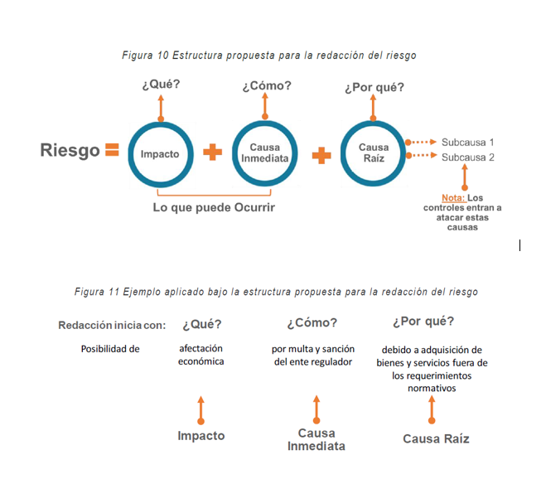
Redaccion del Riesgo General

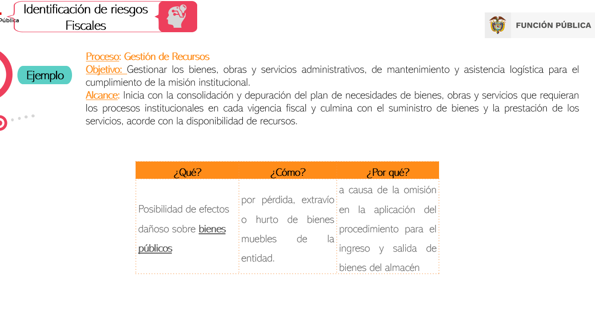

Redaccion del Riesgo fiscal

